신규유저
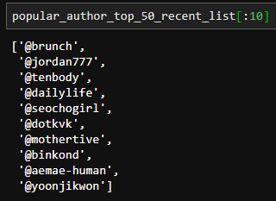
total_top_100 | 20181001-20190301까지 전체 read top 100

recent_top_100 | 20180222-20190301까지 작성된 글에서 전체 read top 100

 | 딱 한 개 겹침

article_20190301_20190314 | 이 기간에 읽은 글들은 read_cnt가 없어서 인기글을 추정할 수 없음
 | 23950,

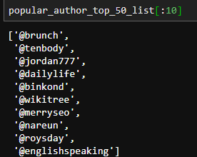
popular_author_top_50_list

Sheet2
start
user_df

total_top_50000
: 30

recommend == 100
read_cnt <= 5
기존 유저
recent_top_5000
: 30
넣을 때 반드시
중복체크
recent_top_5000 (100:100+나머지)
: 나머지

metadata 중 20190222- 20190314까지 쓴 글 뽑기
(2090-12-31 제외)
user_df에 following_list 도 추가
following_list : (현재는 random) 30개글

신규, 장기 휴면 유저
recommend_all write

user_matrix
(3000, 128) 생성
article_matrix
(15128, 128) 생성
keyword_list similar top
: 10개글

contents similar top
: 0개글
total_top_100(전체기간) 중 50위
: 50개글
recent_top_100(20190222_20190301 작성된 글) 중 40위
: 40개 글
article_20190301_20190314 중 인기 author 12 명 (popular_author_top_50_list 중 12명) 중 한 개 씩 : 10개글

item_to_vec
: 0개글

순서는 한 개씩 번갈아가면서
20190301_20190314는 recommend_new의 91번째~ 100번째로 배치

user data | users |  | metadata
 | user_df
 | user_id | article | totol_top_50000
recommend_new
: 100개 글
 | user_visit_cnt |  | recent_top_5000 | total_top_200 | article_total_list
 | user_read_cnt |  | article_20190222_20190301 | recent_top_200 | article_total_matrix
 | user_read_articles |  | article_20190301_20190314 |  | article_20190222_20190314_matrix
 | user_following_list |  | article_20190222_20190314 |  | article_20190222_20190314_list
 | following_article_list
 | user_isNew | embedding | article_total_matrix_1
 |  |  | article_20190222_20190314_matrix_1
embedding | user_matrix_1

